关系图
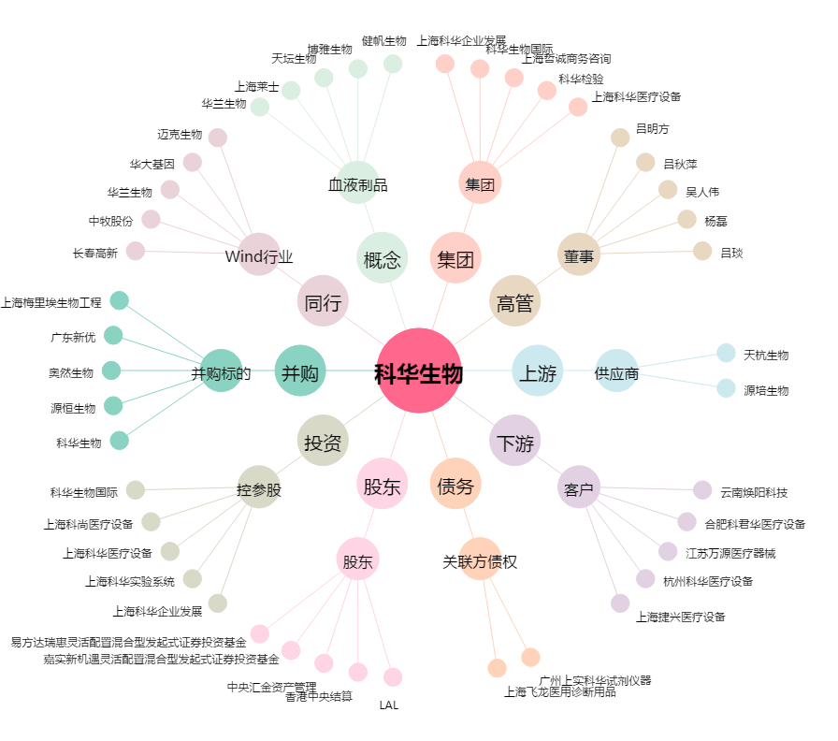
科华生物[002022.SZ] - 关系概览图

